关系图
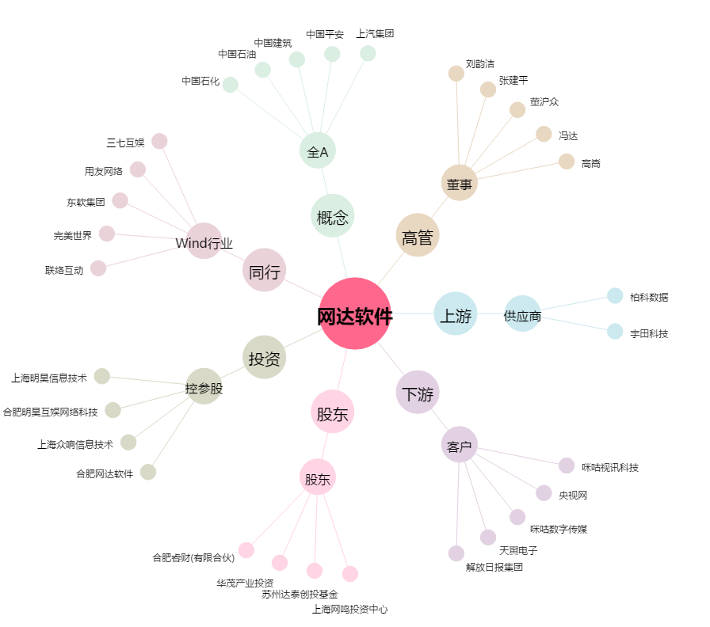
网达软件[603189.SH] - 关系概览图

